Sheet1
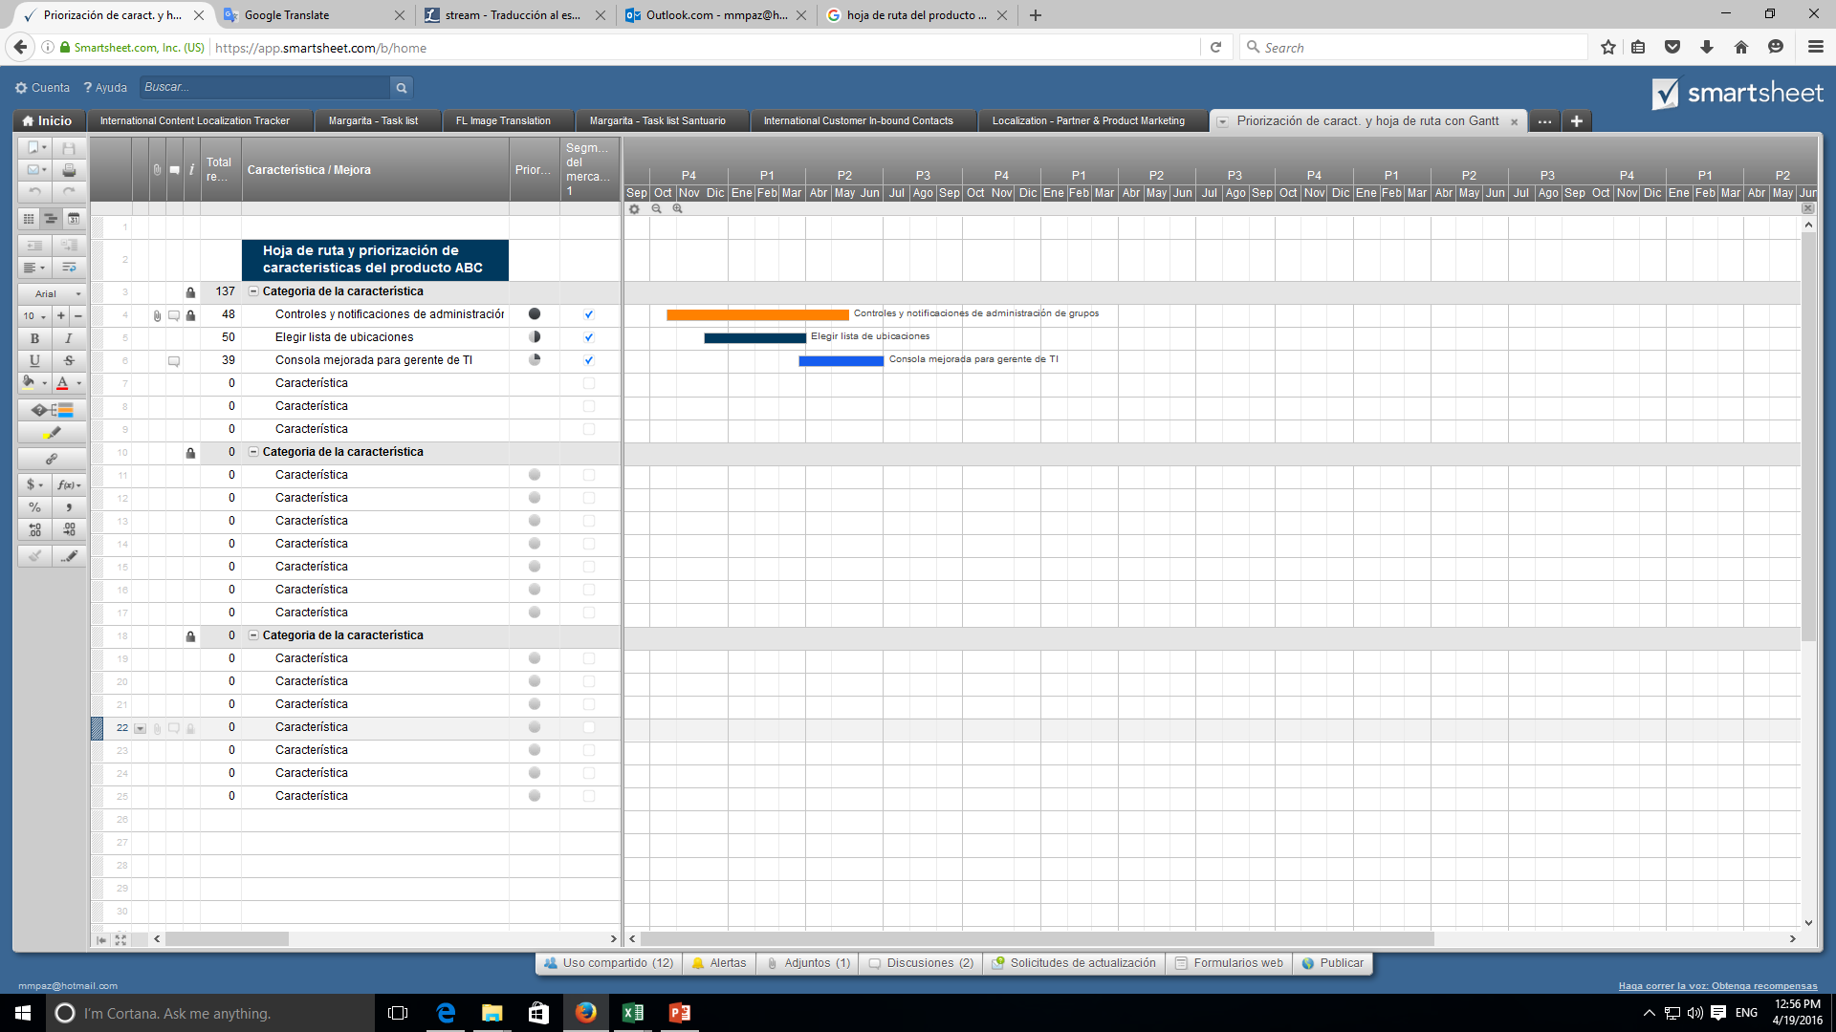
Hoja de ruta del producto

<NOMBRE PROYECTO> | MES 1 |  |  |  | MES 2
 | S1 | S2 | S3 | S4 | S5 | S6 | S7 | S8 | S9 | S10 | S11 | S12 | S13 | S14 | S15 | S16 | S17 | S18
 | SPRINT 1 | SPRINT 1 | SPRINT 1 | SPRINT 2 | SPRINT 2 | SPRINT 3 | SPRINT 3 | SPRINT 4 | SPRINT 4 | SPRINT 5 | SPRINT 5 | SPRINT 6 | SPRINT 6 | SPRINT 6 | SPRINT 7 | SPRINT 7 | SPRINT 8 | SPRINT 8
EPICA 0
Ambiente de trabajo
Documentación

Modelamiento

EPICA 1-Base de datos
BD

Carga de datos

Consultas

Crud usuario
EPICA 2- Gestion de usuarios
Depuración

Datos de prueba

EPICA 3- Comunicacion y contacto

Formulario de contacto

Crud servicios
EPICA 4- Tienda de servicios

Creacion de citas
Datos de prueba

EPICA 5-Seccion actividades
Crud actividades

Datos prueba

